List1
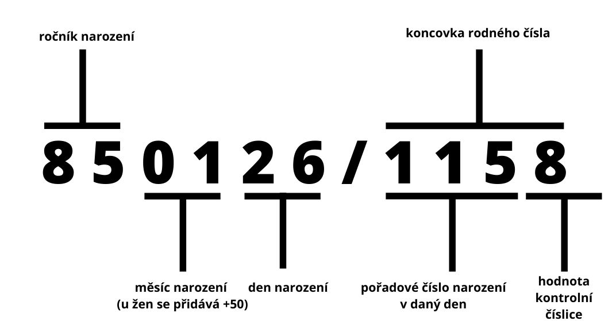
datum narození | pohlaví | RČ - rok | RČ - měsíc | RČ - den | RČ - číslo | RČ | je ok?
1987-04-05 | muž | 87 | 04 | 05 | 1988 | 870405/1988 | ne
2010-12-18 | žena | 10 | 12 | 18 | 2390 | 101218/2390 | ne
1997-06-15 | muž | 97 | 06 | 15 | 1849 | 970615/1849 | ne
1978-04-10 | žena | 78 | 04 | 10 | 8293 | 780410/8293 | ne

